3.1
tên màn hình |  | Đăng nhập
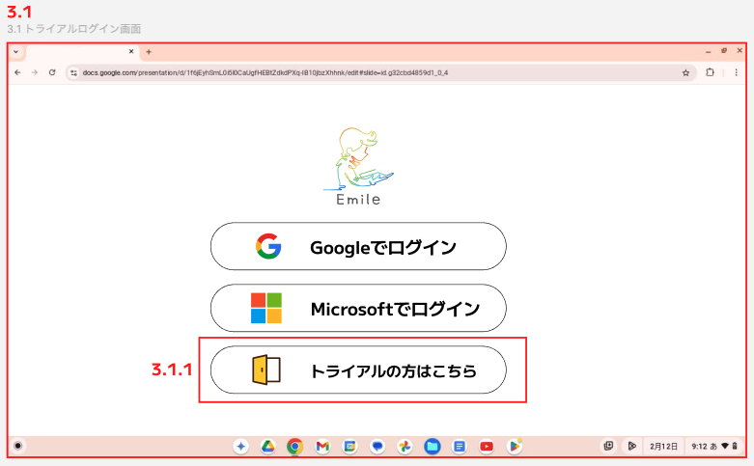

 | ID | Item | Type | Giải thích | Action | Hiển thị ban đầu | Bắt buộc | Note
 | 3.1 | Màn hình đăng nhập |  | Màn hình đăng nhập vào màn hình người dùng Emille dành cho quản trị viên, giáo viên và học sinh. Trước khi làm CR18, chỉ đăng nhập được bằng Google và Microsoft SSO, nhưng giờ đây nút "dùng thử" đã được thêm vào cho những người chưa có tài khoản.
 | 3.1.1 | Nút chuyển sang màn hình dùng thử | Cái nút | Được sử dụng bởi các quan chức hội đồng nhà trường và các quan chức nhà trường khi xem xét việc mua Emile. | Chuyển sang màn hình 3.2

3.2
tên màn hình |  | Trang chủ
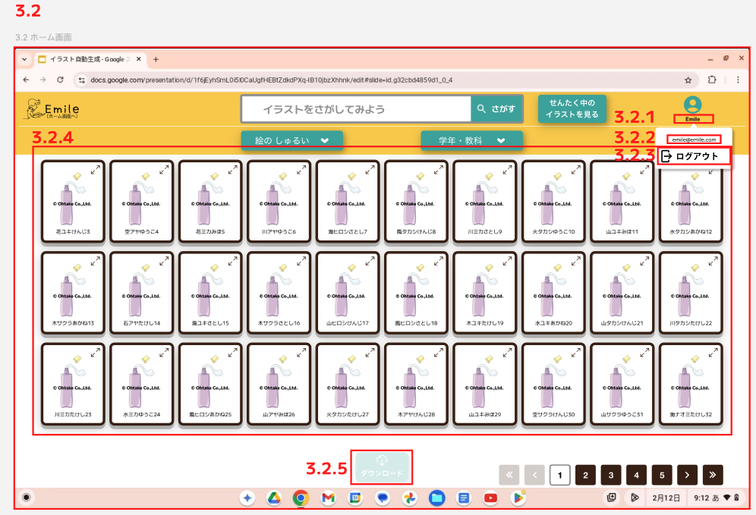

 | ID | Item | Type | Giải thích | Action | Hiển thị ban đầu | Bắt buộc | Note
 | 3.2 | màn hình chính | Chữ | Màn hình hiển thị danh sách tài liệu giảng dạy số có watermark
 | 3.2.1 | tên tài khoản | Chữ | Hiển thị tên tài khoản. Màn hình sẽ là màn hình cố định của "Emile". |  | Emile
 | 3.2.2 | Địa chỉ email tài khoản | Chữ | Xem địa chỉ email tài khoản của bạn. Màn hình sẽ hiển thị cố định "emile@emile.com". |  | emile@emile.com
 | 3.2.3 | Đăng xuất | Cái nút | Nút đăng xuất khỏi màn hình phiên bản dùng thử | Hiển thị cửa sổ bật lên xác nhận đăng xuất và quay lại màn hình 3.1 nếu bạn đồng ý.
 | 3.2.4 | Danh sách các digital tool | Sự vật | Một danh sách các tài liệu giảng dạy kỹ thuật số có watermark sẽ được hiển thị.
 | 3.2.5 | tải về | Cái nút | Nút để tải xuống danh sách tài liệu giảng dạy kỹ thuật số có watermark. | Khi nhấn nút khi kích hoạt, danh sách hình ảnh đã chọn sẽ được tải xuống. Đối với iPad, zip và tải xuống. | không Action |  | Nếu có một digital tool được chọn, nó sẽ Action.

3.3
tên màn hình |  | Xem hình minh họa đã chọn
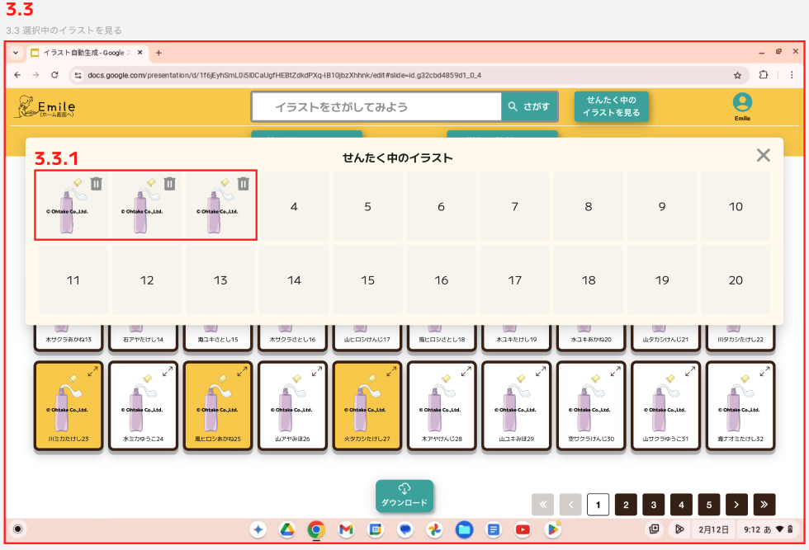

 | ID | Item | Type | Giải thích | Action | Hiển thị ban đầu | Bắt buộc | Note
 | 3.3 | Màn hình xem hình ảnh đã chọn |  | Hiển thị danh sách các hình ảnh đã chọn (tất cả đều có watermark)
 | 3.3.1 | Hình ảnh đã chọn | Sự vật | Hiển thị danh sách hình ảnh đã chọn | Nhấp vào biểu tượng thùng rác để xóa nó khỏi danh sách đã chọn.

3.4
tên màn hình |  | Màn hình mở rộng
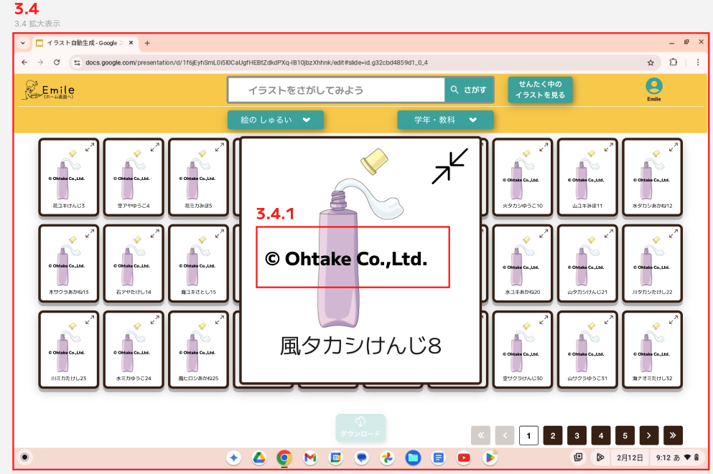

 | ID | Item | Type | Giải thích | Action | Hiển thị ban đầu | Bắt buộc | Note
 | 3,4 | Màn hình hiển thị mở rộng |  | Phóng to hình ảnh đã chọn
 | 3.4.1 | Hình ảnh phóng to | vâng lời | Hình ảnh có watermark đã chọn sẽ được phóng to.

